Sheet1
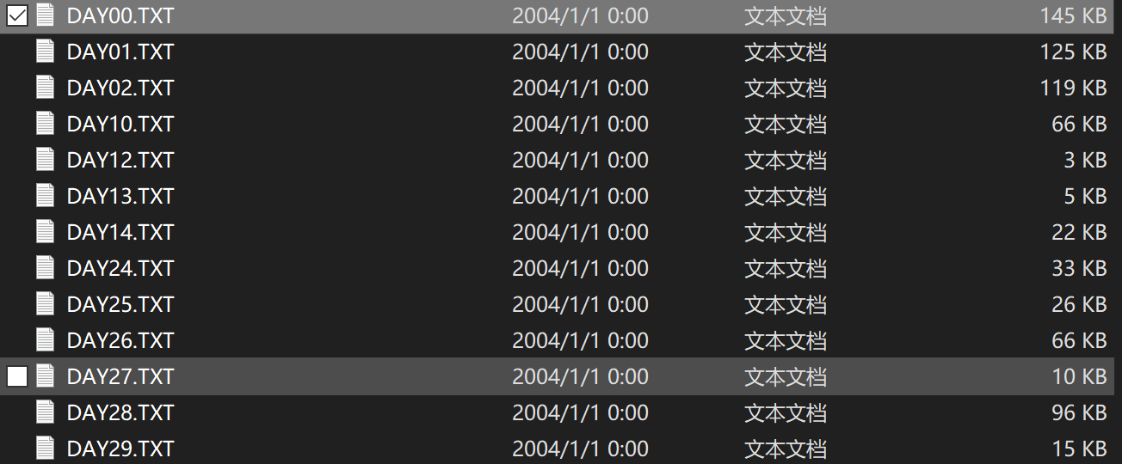
不确定数据类型
2014-10-01
E:\【论文】\【小论文】\航博\航博数据\未整理干净\航博数据整理\20150122\YEAR2014\MONTH10



2015年1月22、23、24
E:\【论文】\【小论文】\航博\航博数据\未整理干净\航博数据整理\20150122\YEAR2015\MONTH01


加速度数据
2015年1月22
很凌乱
E:\【论文】\【小论文】\航博\航博数据\未整理干净\航博数据整理\20150122\ACC
E:\【论文】\【小论文】\航博\航博数据\未整理干净\航博数据整理\20150122\ACC\20150122



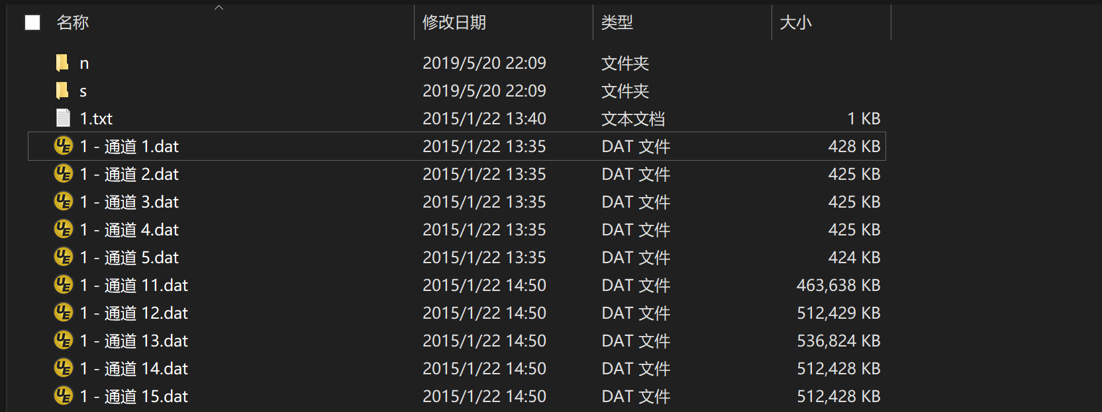

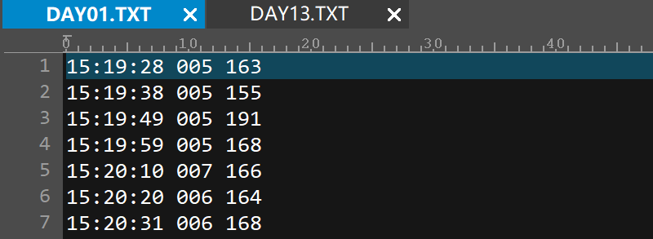
风数据
2015-02-01
2015-03-01
2015-04-01
2015-05-01
2015-06-01
2015-07-01
E:\【论文】\【小论文】\航博\航博数据\未整理干净\航博数据整理\WINDYDAT\YEAR2015-整理好了

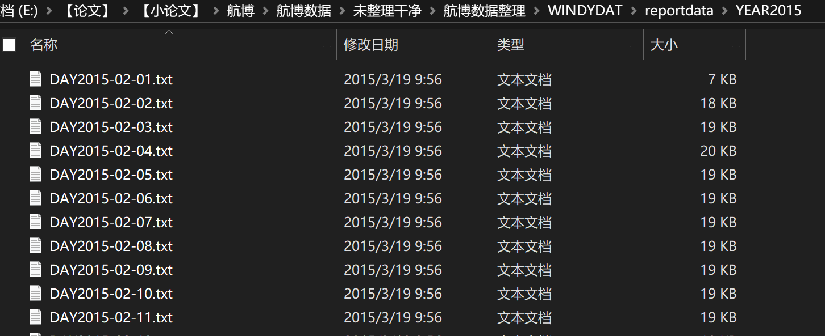
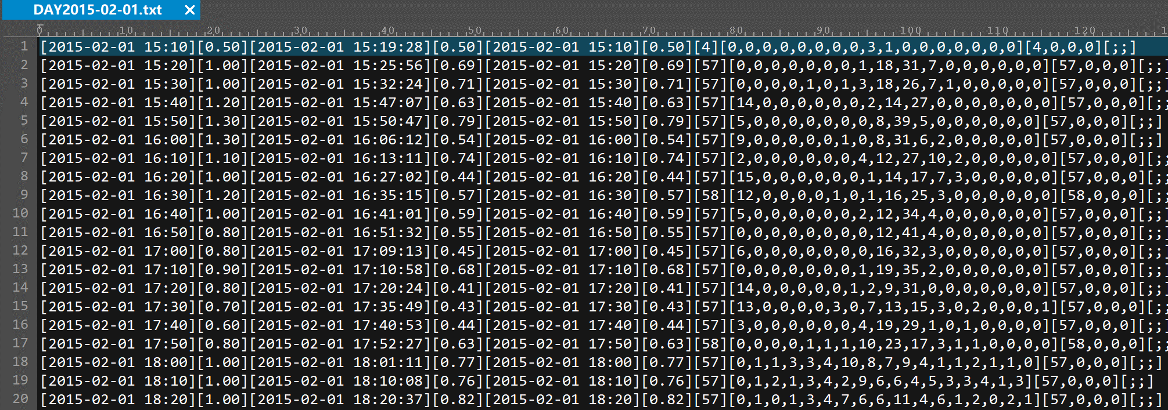

E:\【论文】\【小论文】\航博\航博数据\未整理干净\航博数据整理\WINDYDAT\reportdata\YEAR2015

梅花（只有风数据）
2011-08-06
2011-08-07
E:\【论文】\【小论文】\航博\航博数据\未整理干净\梅花\航博梅花

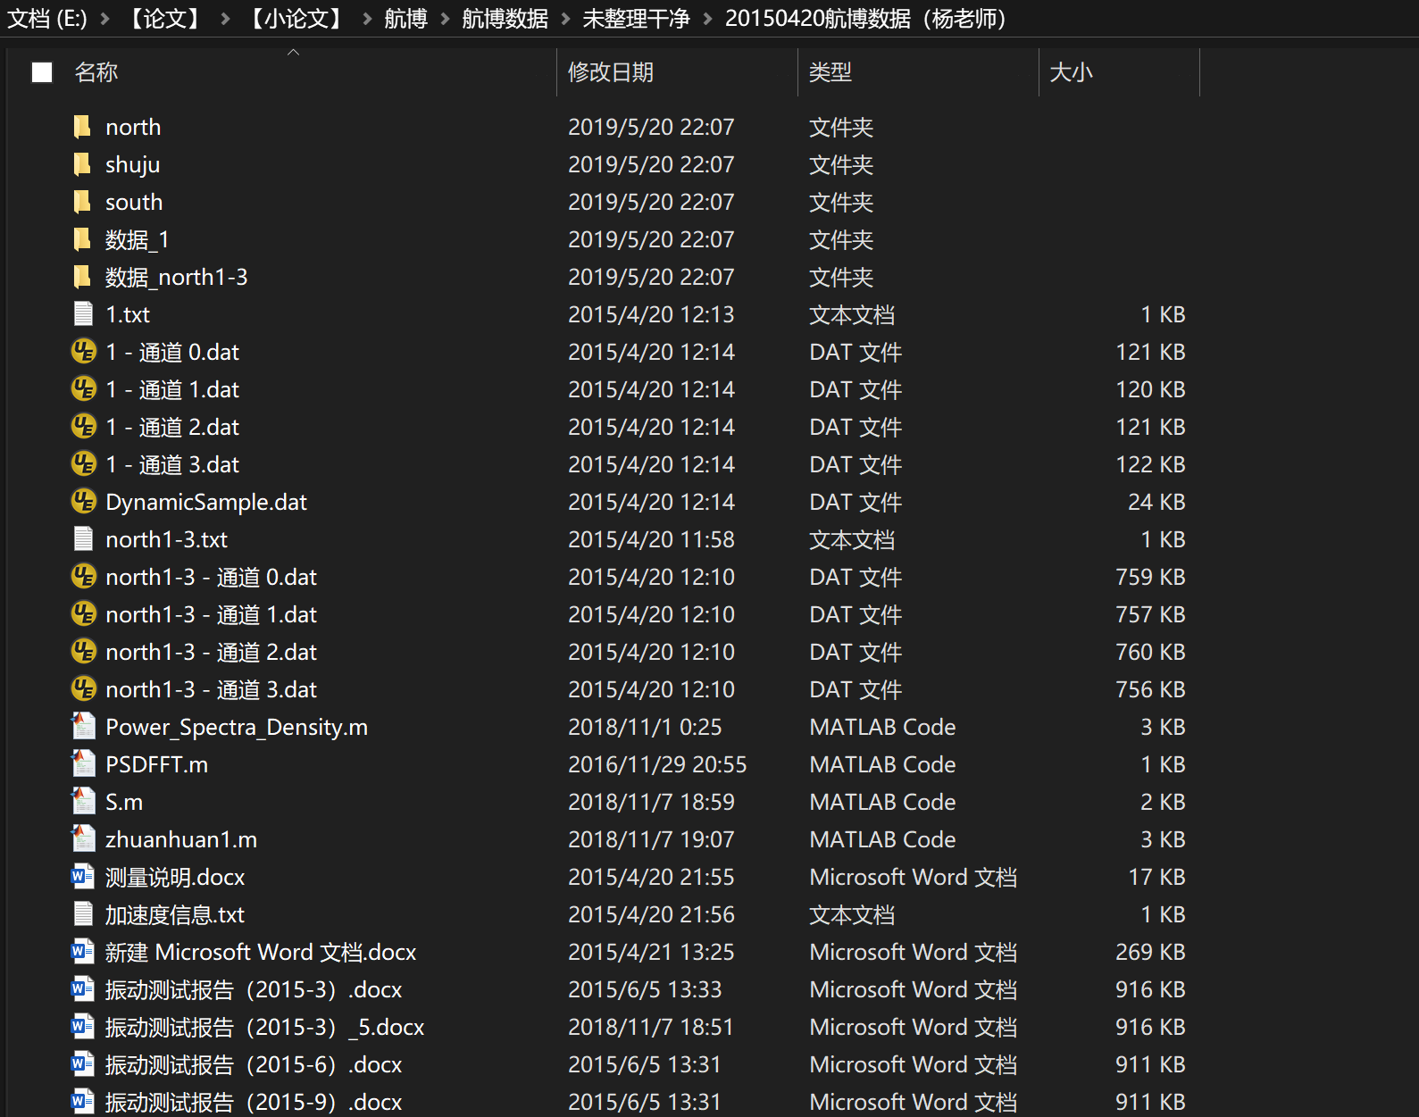
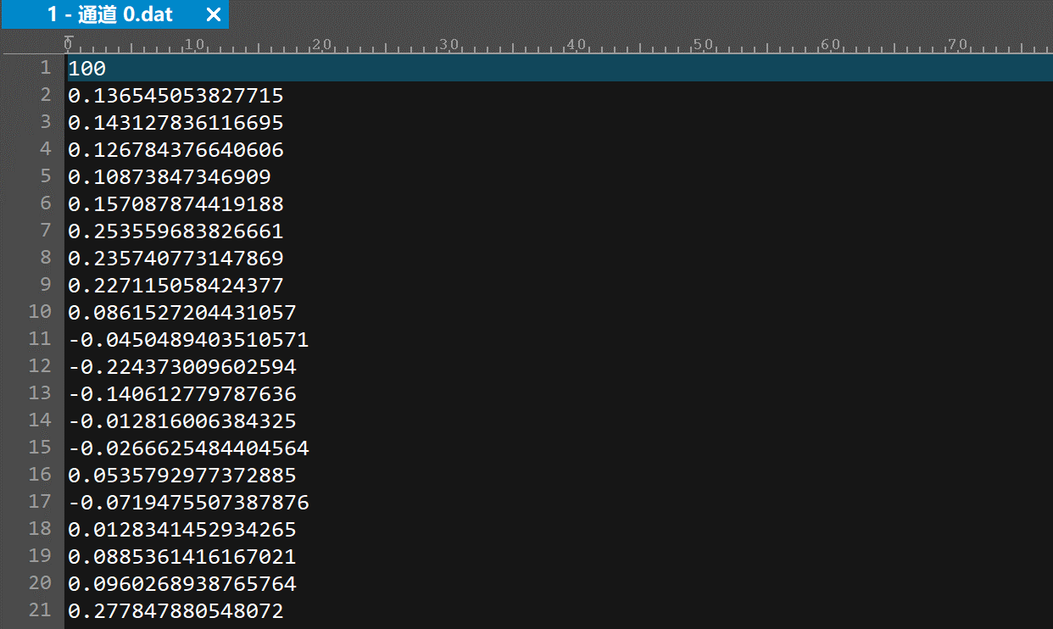
只有振动数据
2015-04-20
E:\【论文】\【小论文】\航博\航博数据\未整理干净\20150420航博数据（杨老师）

